Накладная-№3
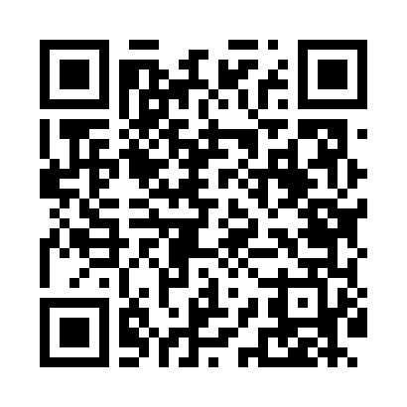
Номер товарно-транспортной накладной: |  |  | Торговый представитель: Amriyev Muhammad
Поставщик: Toshkent falcon fly 2 |  |  | Телефон торгового представителя: +998972880505
Дата отгрузки: 17.10.2025 |  |  | Контрагент: """" Klient
Дата консигнации: |  |  | Адрес:
Доставщик: |  |  | Телефон:
Телефон доставщика:
Время заказа: 17.10.2025 10:20:04
№ | Штрих-код | Название товаров (работ,услуг) | Количество | Количество в кейсе | Цена | Сумма
 |  |  | 1,950 |  |  | 4045
1 | 6905621392388 | Металл қошиқ DB-92-38 | 100 | 1 коробка | 2.90 | 290
2 | 6905621392395 | Металл санчқи DB-92-39 | 100 | 1 коробка | 2.90 | 290
3 | 6905621392401 | Ложка Вилка DB-92-40 | 50 | 50 шт. | 2 | 100
4 | 6905621392340 | Ложка DB-92-34 | 100 | 1 коробка | 2.80 | 280
5 | 6905621392357 | Металл санчқи DB-92-35 | 100 | 1 коробка | 2.90 | 290
6 | 6905621392364 | Ложка Вилка DB-92-36 | 50 | 50 шт. | 2 | 100
7 | None | Ложка, DB-92-21 | 200 | 2 коробка | 0.50 | 100
8 | 6985000102611 | Вилка, DB-92-22 | 200 | 2 коробка | 0.50 | 100
9 | 6950024760036 | Ложка столовая 102-86 | 100 | 1 коробка | 0.45 | 45
10 | 6905621392098 | Столовые ложки DB-92-9 | 100 | 1 коробка | 3 | 300
11 | 6905621392104 | Вилка столовая DB-92-10 | 100 | 1 коробка | 3 | 300
12 | 6678920192484 | Металл қошиқча DB-92-48 | 100 | 1 коробка | 2.20 | 220
13 | 6678920192491 | Металл санчқи DB-92-49 | 100 | 1 коробка | 2.20 | 220
14 | 6678920192507 | Металл қошиқча DB-92-50 | 50 | 50 шт. | 1.90 | 95
15 | 0886692450305 | Металл санчқи DB-92-46 | 100 | 1 коробка | 2.20 | 220
16 | 0886692470306 | Металл қошиқча DB-92-47 | 50 | 50 шт. | 1.90 | 95
17 | 0886692450304 | Ложка Вилка DB-92-45 | 100 | 1 коробка | 2.20 | 220
18 | 6905621392517 | Ложка Вилка DB-92-51 | 100 | 1 коробка | 3.30 | 330
19 | 6905621392524 | Ложка Вилка DB-92-52 | 100 | 1 коробка | 3.30 | 330
20 | 6905621392531 | Маленькая ложка DB-92-53 | 50 | 50 шт. | 2.40 | 120
Итого: 4045$|->UZS: 50,562,500.00

